智能体配置流程
L4流程 | L5活动 | L6任务 | 角色 | 输入 | 输出 | 配置Agent | 备注
创建配置BOM | 上传EXCEL（各种变体BOM的EXCEL） |  |  | 10份BOM(同一产品型号，因客户需求不同配置的BOM) | 临时存储BOM数据、
 | 1.识别参数 | 1.反向推断出导致物料、数量变化的核心参数2.识别参数的可选值/取值范围 |  | BOM临时数据 | 电量、冷却方式、附加功能、电芯模组、额定电流、箱体规格
 | 2.识别可配置模块 | 1.识别通用模块2.识别可变模块3.标记可配组件 |  | BOM临时数据 | 【L2】 MOD-SYS-001 电芯模组系统（可配置模块） 【L2】 TMS-SYS-001 热管理系统（可配置模块） 【L2】 PDU-SYS-001 高压配电系统（可配置模块） 【L2】 BMS-SYS-001 电池管理系统（可配置模块） 【L2】 BOX-SYS-001 箱体结构系统（可配置模块） 【L2】 AUX-SYS-001 低压辅件系统（不可配置模块）
 | 3.识别物料归集 | 1.物料挂载到对应模块 2.给每个物料自动打标签（通用件、互斥件、可选件、参数数量件） |  | BOM临时数据 | 【L3】 COL-LIQ-001 液冷组件、【L3】 COL-AIR-001 风冷组件 互斥件 【L4 组件级】 BOX-BOT-S 短款下箱体（140kWh）、【L4 组件级】 BOX-BOT-L 长款下箱体（280kWh） 互斥件 【L3】 MOD-35S16 标准电芯模组 参数数量件 【L4】 HEAT-PTC-001 液冷PTC加热器 可选件
 | 4.识别配置规则 | 1.顶层全局约束提取 2.模块级规则提取 3.BOM行级规则提取 |  | BOM临时数据 | 1.取得全局规则 【全局规则1】[约束规则]（280kWh必选配液冷） 【全局规则2】[互斥规则]（风冷不能选低温加热） 【全局规则3】[计算规则]（根据电量计算电芯模组、电量、箱体规格） 电芯模组：如果电量140kWh则4；如果电量280kWh则8 额定电流：如果电量140kWh则400A；如果电量280kWh则200A 箱体规格：如果电量140kWh则Short；如果电量280kWh则Long 2.取得模块规则 【模块规则】冷却方式='液冷' 【模块规则】冷却方式='风冷' 3.取得BOM行规则 【BOM行规则】附加功能=低温加热 【BOM行规则】额定电流=400A 【BOM行规则】额定电流=200A 【BOM行规则】附加功能=云端通讯 【BOM行规则】箱体规格=Short 【BOM行规则】箱体规格=Long
 | 5.识别配置BOM | 模块层级+全量物料归集+三层规则 |  | 参数+模块层级+物料+规则
 | 6.产生配置BOM初稿 | 6.1参数自动录入（自动产生） |  | STEP1结果 | 后台运行 |  | 
 |  | 6.2产生单层BOM.包括L1/L2,L2/L3,L3/L4的单层层级BOM均需要产生（自动产生） |  | step5结果 | 后台运行 |  | 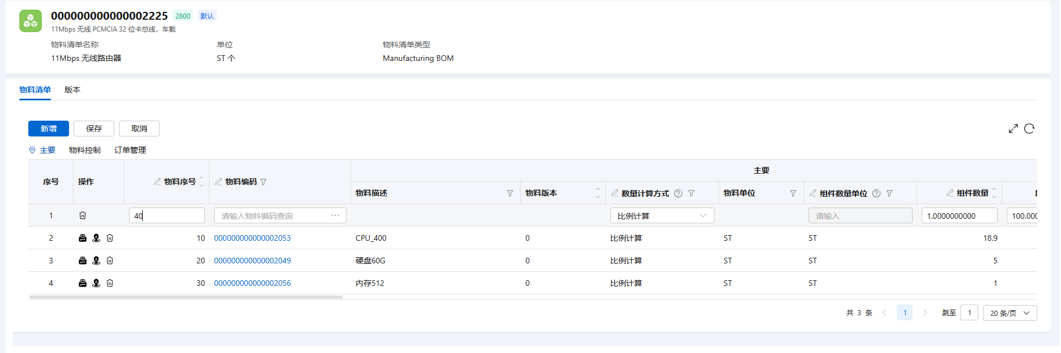
 |  | 6.3规则推荐到BOM头或BOM的行上（从规则助手获取规则数据，） |  | 1.规则助手获取全量规则数据、 2.step6保存好的BOM | 后台运行 | 
 |  | 6.4规则传递到规则智能体（1.agent识别到A规则2.通过数据库未识别到则传递给规则智能体） |  | 6.3未推荐完成的规则 | 后台运行 | 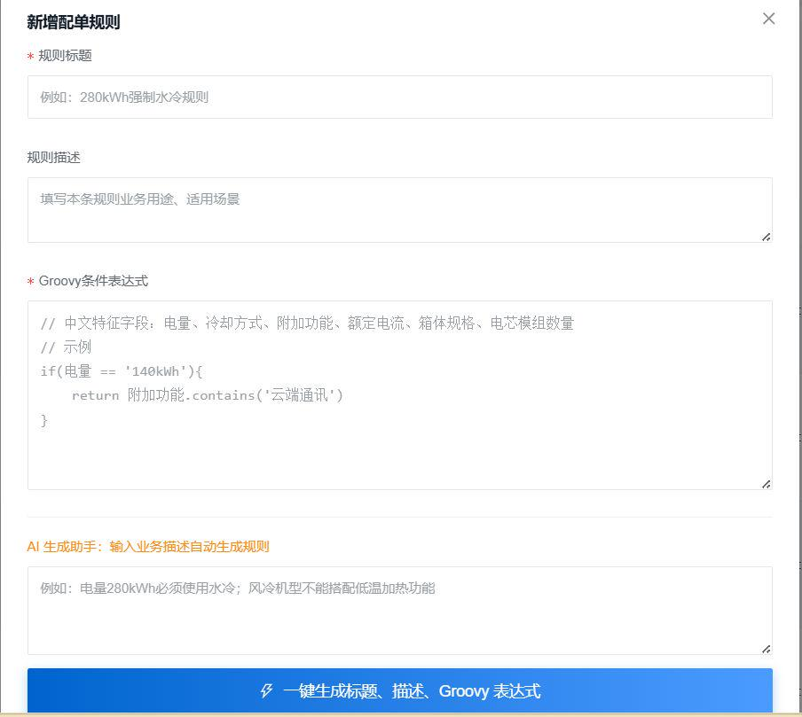 | 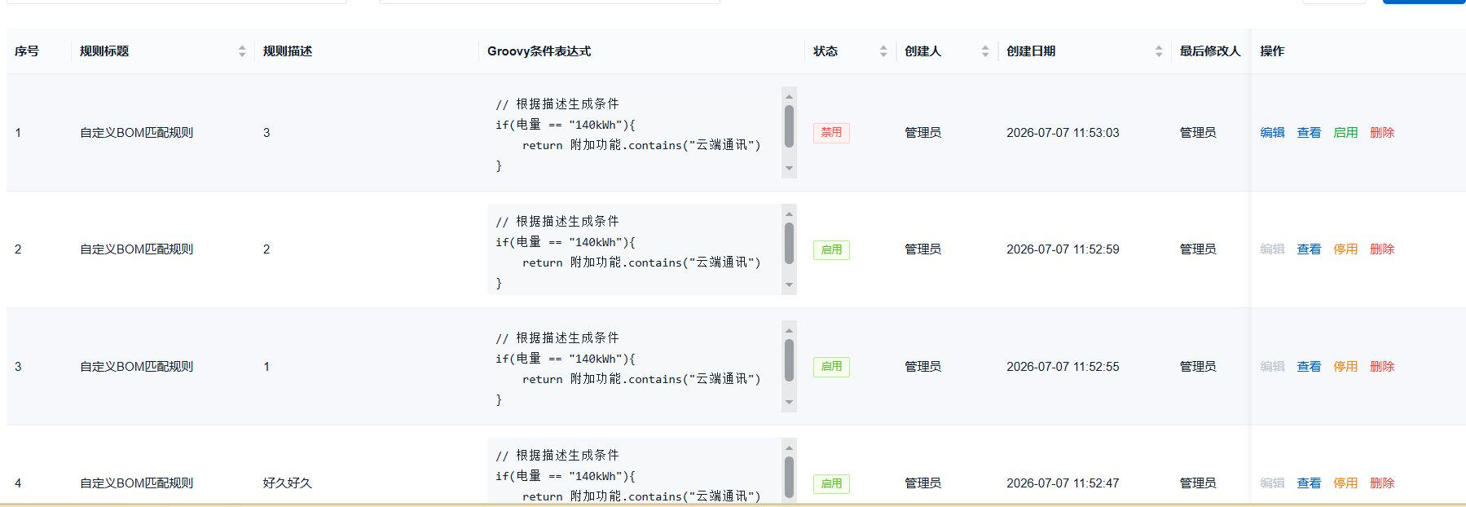
 | 7.确认配置 | 查看配置BOM。如果不正确通过自然语言交付继续修改 |  | STEP6 | 确认后的配置BOM | 